k-path
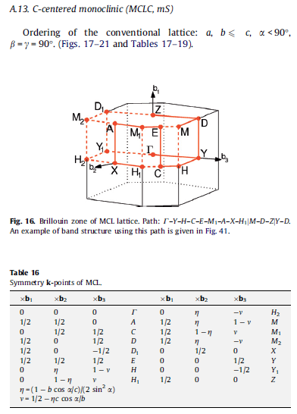
 | b1 | b2 | b3 | route1 | Γ-Y-H-C-E-M1-A-X-H1 |  |  | route2 | M-D-Z |  |  | route3 | Y-D
Γ | 0 | 0 | 0 | Γ | 0 | 0 | 0 | M | -0.76819311307 | 0.5 | 0.37865662748 | Y | -0.5 | 0 | 0
A | 0 | 0.5 | 0.5 | Y | -0.5 | 0 | 0 | D | -0.5 | 0.5 | 0 | D | -0.5 | 0.5 | 0
C | -0.5 | 0 | 0.5 | H | -0.76819311307 | 0 | 0.37865662748 | Z | 0 | 0.5 | 0
D | -0.5 | 0.5 | 0 | C | -0.5 | 0 | 0.5
D1 | 0.5 | 0.5 | 0 | E | -0.5 | 0.5 | 0.5
E | -0.5 | 0.5 | 0.5 | M1 | -0.23180688693 | 0.5 | 0.62134337252
H | -0.76819311307 | 0 | 0.37865662748 | A | 0 | 0.5 | 0.5
H1 | -0.23180688693 | 0 | 0.62134337252 | X | 0 | 0 | 0.5
H2 | 0.23180688693 | 0 | 0.37865662748 | H1 | -0.23180688693 | 0 | 0.62134337252
M | -0.76819311307 | 0.5 | 0.37865662748
M1 | -0.23180688693 | 0.5 | 0.62134337252
M2 | 0.23180688693 | 0.5 | 0.37865662748
X | 0 | 0 | 0.5
Y | -0.5 | 0 | 0
Y1 | 0.5 | 0 | 0
Z | 0 | 0.5 | 0

